Тёплая мансарда


 |  |  |  | Проект: | Тестовый проект №1
Калькулятор расчёта системы "Тёплая Мансарда"

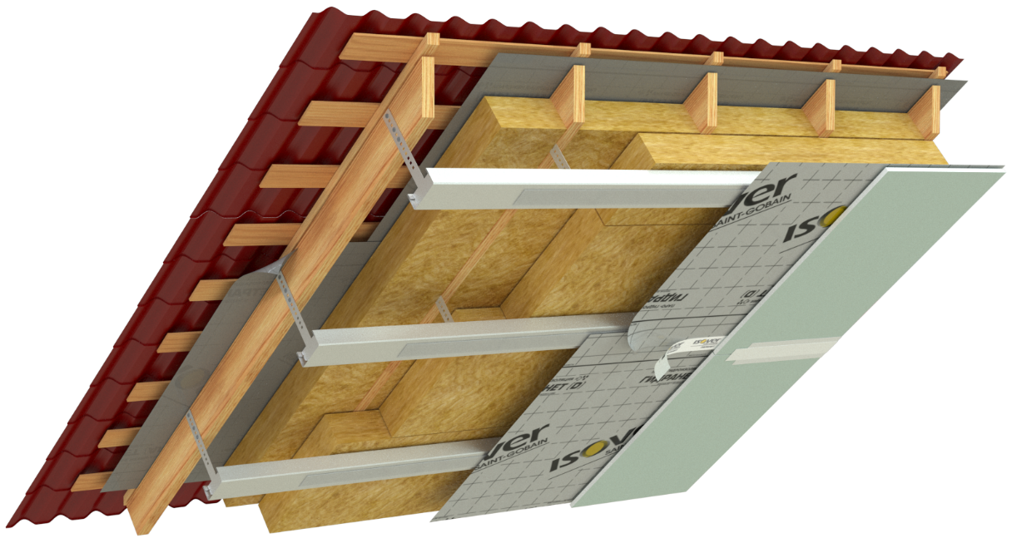
Исходные данные проекта

Толщина утепления, мм | 200
Высота стропил, мм | 200
Толщина доутепления, мм | 0
Площадь кровли, м2 | 10

Спецификация
 |  |  |  | кратно единицам измерения |  |  |  | кратно упаковкам
Наименование материала | Расход | Ед. изм. | Толщина, мм | Кол-во | Ед. изм. | Цена, руб. | Стоимость, руб. | Кол-во | Ед. изм. | Цена, руб. | Стоимость, руб.
Теплоизоляция (минеральная вата) |  |  |  |  |  |  |  |  |  |  | обязательный слой
Vetonit (Isover) Тёплая Крыша Стронг | 1.03 | м2/м2 | 200 | 10.30 | м2 | 0.00р. | 0.00р. | 3.00 | м3 | 0.00р. | 0.00р.
Vetonit (Isover) Тёплая Крыша Стронг (доутепление) | 0 | м2/м2 | 0 | 10.30 | м2 | 0.00р. | 0.00р. | - | м3 | 0.00р. | 0.00р.
Мембраны и комплектующие к ним |  |  |  |  |  |  |  |  |  |  | обязательный слой
Супердиффузионная гидро-ветрозащитная мембрана Vetonit Ветранет АМ | 1.1 | м2/м2 | - | 11.00 | м2 | 0.00р. | 0.00р. | 1.00 | рул. (70 м2) | 0.00р. | 0.00р.
Пароизоляционная мембрана Vetonit Гидранет (D) | 1.1 | м2/м2 | - | 11.00 | м2 | 0.00р. | 0.00р. | 1.00 | рул. (70 м2) | 0.00р. | 0.00р.
Клейкая лента для плёнок и мебран Паранет DUO | 2.8 | мп/м2 | - | 28.00 | мп | 0.00р. | 0.00р. | 2.00 | рул. (20 мп) | 0.00р. | 0.00р.
Внутренняя каркасная обшивка
ГСП влагостойкая Vetonit Аква Оптима 2500х1200 мм | 1 | м2/м2 | 12.5 | 10.00 | м2 | 0.00р. | 0.00р. | 4.00 | шт. (3 м2) | 0.00р. | 0.00р.
Кровельный подвес Vetonit | 0 | - | - | 0 | - | 0.00р. | - | - | уп. (50 шт.) | 0.00р. | 0.00р.
Профиль потолочный Vetonit Ультра ПП 60/27 мм | 2 | мп/м2 | - | 20.00 | мп | 0.00р. | 0.00р. | 7.00 | шт. (3 мп) | 0.00р. | 0.00р.
Профиль потолочный направляющий Vetonit Ультра ППН 28/27 мм | 1.1 | мп/м2 | - | 11.00 | мп | 0.00р. | 0.00р. | 4.00 | шт. (3 мп) | 0.00р. | 0.00р.
Соединитель профилей "краб" | по расчёту | шт./м2 | - |  | шт. | 0.00р. | 0.00р. | -
Удлинитель профилей | по расчёту | шт./м2 | - |  | шт. | 0.00р. | 0.00р. | -
Уплотнительная лента Vetonit Акустик Лента 30 мм | 1.1 | мп/м2 | - | 11.00 | мп | 0.00р. | 0.00р. | 1.00 | рул. (30 мп) | 0.00р. | 0.00р.
Заделка стыков и черновая отделка ГСП
Грунтовка глубокого проникновения vetonit prim optimus | 0.2 | л/м2 | - | 2.00 | л | 0.00р. | 0.00р. | 1.00 | кан. (10 л) | 0.00р. | 0.00р.
Гипсовая шпаклёвка vetonit Superflot для заделки стыков ГСП | 0.3 | кг/м2 | - | 3.00 | кг | 0.00р. | 0.00р. | 1.00 | меш. (20 кг) | 0.00р. | 0.00р.
Бумажная лента для стыков ГСП Vetonit Marco PRO | 0.9 | мп/м2 | - | 9.00 | мп | 0.00р. | 0.00р. | 1.00 | рул. (50 мп) | 0.00р. | 0.00р.
Суперфинишная полимерная шпаклёвка vetonit LR pasta brilliant | 1 | кг/м2/мм | 1 | 10.00 | кг | 0.00р. | 0.00р. | 1.00 | вед. (18 кг) | 0.00р. | 0.00р.
Клей-герметик на основе STP-полимера для герметизации примыканий vetonit hybrid universal | 0.084 | л/м2 | - | 0.84 | л | 0.00р. | 0.00р. | 2.00 | туба (0.5л) | 0.00р. | 0.00р.

 |  |  |  |  |  |  |  | Итого |  |  | 0.00р.
 |  |  |  |  |  |  |  | Скидка, % |  |  | 50.00р.
 |  |  |  |  |  |  |  | Сумма скидки |  |  | 0.00р.
 |  |  |  |  |  |  |  | Итого с учетом скидки |  |  | 0.00р.
 |  |  |  |  |  |  |  | Стоимость доставки |  |  | 0.00р.
 |  |  |  |  |  |  |  | Итого с доставкой |  |  | 0.00р.

Каркасная стена
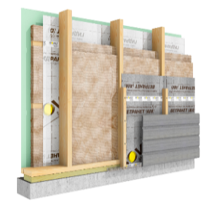
Калькулятор расчета системы "Изовер Каркасная Стена"
Базовая Каркасная Стена | Система (выберите из выпадающего списка) | Оптимальная
 | Исходные данные
 | Толщина утепления, мм (ввести вручную) | 250 |  |  |  |  |  |  | введите общую толщину утепления
 | Толщина (высота) стоек каркаса, мм (выберите из списка) | 200 |  |  |  |  |  |  | выберите из списка высоту стропил
 | Толщина доутепления, мм | 50 |  |  |  |  |  |  | доутепление считается автоматически
 | Площадь стены, м2 (ввести вручную) | 100 |  |  |  |  |  |  | введите площадь утепляемой зоны стены

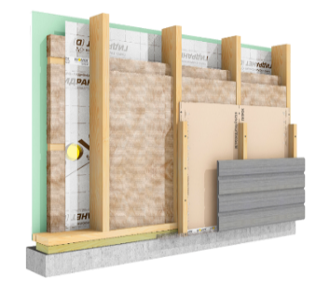
Оптимальная Каркасная Стена

 | Спецификация
 | Наименование материала | Расход | Ед. изм. | Толщина, мм | Кол-во | Ед. изм. | Цена | Стоимость | Кол-во | Ед. изм. | Цена | Стоимость
 |  |  |  |  | за ед. измерения |  |  |  | кратно упаковкам
 | Каркасная стена
 | Ветрозащитная плитная обшивка Vetonit (Gyproc) GTS-9 ветрозащитный (3 м2) | 1 | м2/м2 | 9.5 | 100 | м2 | 0.00р. | 0.00р. | 34 | шт. | 0.00р. | 0.00р.
(выберите из списка) | Vetonit (Isover) Каркас П34 565 мм | 1.05 | м2/м2 | 200 | 105 | м2 | 0.00р. | 0.00р. | 21 | м3 | 0.00р. | 0.00р.
 | Vetonit (Isover) Каркас П34 565 мм(доутепление) | 1.05 | м2/м2 | 50 | 105 | м2 | 0.00р. | 0.00р. | 6 | м3 | 0.00р. | 0.00р.
 | Паро-Гидроизоляция плленка Vetonit (Isover) Гидранет D рул.=70 м2) | 1.1 | м2/м2 | - | 110 | м2 | 0.00р. | 0.00р. | 2 | рул. | 0.00р. | 0.00р.
 | Скотч для герметизации стыков Vetonit (Isover) КЛ Паранет (рул.=20мп) | 1.1 | мп/м2 | - | 110 | мп | 0.00р. | 0.00р. | 6 | рул. | 0.00р. | 0.00р.
 | Клей-герметик для сборки силовых элементов каркаса vetonit hybrid universal | 0.1 | л/м2 | - | 10 | л | 0.00р. | 0.00р. | 20 | уп (0.5л) | 0.000р. | 0.00р.
 | Отделка ГСП Gyproc
(выберите из списка) | ГСП повышенной прочности влагостойкая Vetonit (Gyproc) АкваСтронг (3 м2) | 1 | м2/м2 | #N/A | 100 | м2 | 0.00р. | 0.00р. | 34 | шт. | 0.00р. | 0.00р.
 | Финишная отделка
 | Грунтовка vetonit prim multi universal (10 л) | 0.2 | л/м2 | - | 20 | л | 0.00р. | 0.00р. | 2 | кан. | 0.00р. | 0
 | Шпаклёвка для стыков ГСП Vetonit (Gyproc) Superflot (20 кг) | 0.3 | кг/м2 | - | 30 | кг | 0.00р. | 0.00р. | 2 | меш. | 0.00р. | 0
 | Лента для стыков ГСП Vetonit (Gyproc) Marco PRO (рул.=50 мп) | 1.2 | мп/м2 | - | 120 | мп | 0.00р. | 0.00р. | 3 | рул. | 0.00р. | 0
 | Полимерная финишная шпаклёвка vetonit LR+ (20 кг) | 1.2 | кг/м2/мм | 3 | 360 | кг | 0.00р. | 0.00р. | 20 | вед. | 0.00р. | 0

 |  |  |  |  |  |  |  |  |  |  |  | без отделки | с отделкой
 |  |  |  |  |  |  |  |  | Итого (без отделки) |  |  | 0.00р. | 0.00р.
 |  |  |  |  |  |  |  |  | Скидка, % |  |  | 25
 |  |  |  |  |  |  |  |  | Сумма скидки |  |  | 0.00р. | 0.00р.
 |  |  |  |  |  |  |  | Итого с учетом скидки |  |  |  | 0.00р. | 0.00р.

База данных
 |  |  |  |  |  |  |  | 1 | 2 | 3 | 4 | 5 | 6 | 7
Регион строительства | Рекомендованная толщина утепления, мм | Округление | Высота стропил, мм |  | Отделка ГСП | Шпаклевка для стыков |  |  | ГСП повышенной прочности Vetonit (Gyproc) Стронг (3 м2) | Профиль потолочный Vetonit (Gyproc) Ультра ПП 60/27 (3 мп) | Профиль потолочный направляющий Vetonit (Gyproc) Ультра ППН 28/27 (3 мп) | Уплотнительная лента Vetonit (Gyproc) Акустик Лента 30 мм (рул.= 30 мп) | Соединитель профилей "краб" | Удлинитель профилей
Москва и МО | 170 | 200 | - |  | Да | Шпаклёвка для стыков ГСП Vetonit (Gyproc) FAST-60 (20 кг) |  | Да | 1 | 2 | 1.1 | 1.1 | по расчёту | по расчёту
Ленинградская обл. | 220 | 250 | 150 |  | Нет | Шпаклёвка для стыков ГСП Vetonit (Gyproc) Superflot (20 кг) |  | Нет | 0 | 0 | 0 | 0 | 0 | 0
Нижний Новгород | 180 | 200 | 200

 |  |  |  |  |  |  |  | 1 | 2 | 3 | 4 | 5
 |  |  |  |  |  |  |  |  | Грунтовка vetonit prim multi universal (10 л) | Шпаклёвка для стыков ГСП Vetonit (Gyproc) FAST-60 (20 кг) | Лента для стыков ГСП Vetonit (Gyproc) Marco PRO (рул.=50 мп) | Суперфинишная шпаклёвка vetonit LR pasta brilliant (18 кг)
 |  |  |  |  |  |  |  | Да | 0.2 | 0.3 | 0.9 | 1
 |  |  | ГСП | толщина |  |  |  | Нет | 0 | 0 | 0 | 0
 |  |  | ГСП влагостойкая Vetonit Аква Оптима 2500х1200 мм | 12.5
 |  |  | ГСП звукоизоляционная влагостойкая Vetonit Мультикомфорт 2500х1200 мм | 12.5

 |  |  | Доутепление | Подвес
 |  |  | 0 | - |  | Минеральная вата |  | Изоляция | 2 расход | 3 ед.изм. | 4 толщина, мм | 5 упаковка | 6 ед.изм. | 7 расход скотча
 |  |  | 50 | Vetonit (Isover) Подвес Кровельный (уп.=50 шт.) |  | Теплая мансарда |  | Супердиффузионная гидро-ветрозащитная мембрана Vetonit Ветранет АМ (рул.=70 м2) | 1.1 | м2/м2 | - | 70 | рул. | 2.2
 |  |  | 100 | Vetonit (Isover) Подвес Кровельный (уп.=50 шт.) |  | Vetonit Тёплая Крыша Стронг |  | Ветрозащитная плитная обшивка Vetonit (Gyproc) GTS-9 ветрозащитный (3 м2) | 1 | м2/м2 | 9.5 | 3 | шт. | 1.1
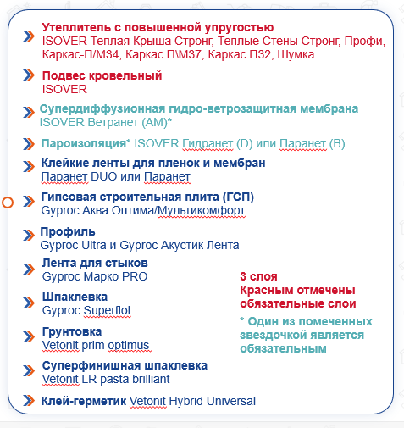
 |  |  | 150 | Vetonit (Isover) Подвес Кровельный (уп.=50 шт.) |  | Vetonit Тёплые Стены Стронг |  | Пароизоляционная мембрана Vetonit Гидранет (D)
 |  |  |  |  |  | Vetonit Профи |  | Пароизоляционная мембрана Vetonit Паранет (B)
 |  |  | Система |  |  | Vetonit Каркас П34
 |  |  | Базовая |  |  | Vetonit Каркас М34 |  | Клейкая лента
 |  |  | Оптимальная |  |  | Vetonit Каркас П37 |  | Клейкая лента для плёнок и мебран Паранет DUO
 |  |  |  |  |  | Vetonit Каркас М37 |  | Клейкая лента для плёнок и мебран Паранет
 |  |  |  |  |  | Vetonit Каркас П32
 |  |  |  |  |  | Vetonit Шумка
 |  |  |  |  |  | Каркасная стена
 |  |  |  |  |  | -
 |  |  |  |  |  | Vetonit (Isover) Тёплая Крыша Стронг
 |  |  |  |  |  | Vetonit (Isover) Каркас М34

 |  |  |  |  |  | Vetonit (Isover) Каркас П34 565 мм

 |  |  |  | 2 | 3 | 4 | 5 | 6 | 7 | 8
 |  |  | Минеральная вата ISOVER Теплая Крыша Стронг | 1.03 | м2/м2 | 0 | 10.3 | м2 | 0 | м3

